员工差旅明细
 | 【员工差旅报销单】

 |  | 姓名: |  | 易梦铃 |  | 职位: |  | 助理
 |  | 发生地: |  | 上海 |  | 部门: |  | 会奖6部
 |  | 发生日期: |  | 2025.1.12-1.16 |  | 报销日期: |  | 2025.1.21
 |  |  |  |  |  | 团号: |  | HMEA-250111-STY200

 | 序号 | 报销项目 | 用途 |  | 实际报销金额 | 合格发票金额 | 不合格发票金额 |  | 备注
 | 1 |  | 小交通 |  | 9.00 |  | 9.00 |  | 1.15地铁费
 | 2 |  |  | 住宿 | 539.00 | 539.00 |  |  | 1.15住宿费（2人）
 | 3 |  | 用餐 |  | 16.00 | 16.00 |  |  | 1.14餐费
 | 4 |  |  |  | 26.80 |  | 26.80 |  | 1.14餐费
 | 5 |  |  |  | 24.00 | 24.00 |  |  | 1.15餐费
 | 6 |  |  |  | 52.33 | 52.33 |  |  | 1.15餐费
 | 7 |  |  |  | 62.00 | 62.00 |  |  | 1.16餐费
 | 合计 |  |  |  | 729.13 | 693.33 | 35.80

 | 合格发票金额 |  |  |  | 补票金额 |  |  |  | 报销总金额
 | 693.33 |  |  |  | 35.80 |  |  |  | 729.13

 | 报销人: |  |  | 总监： | 合规: |  |  | 财务：

【员工上会补助统计单】
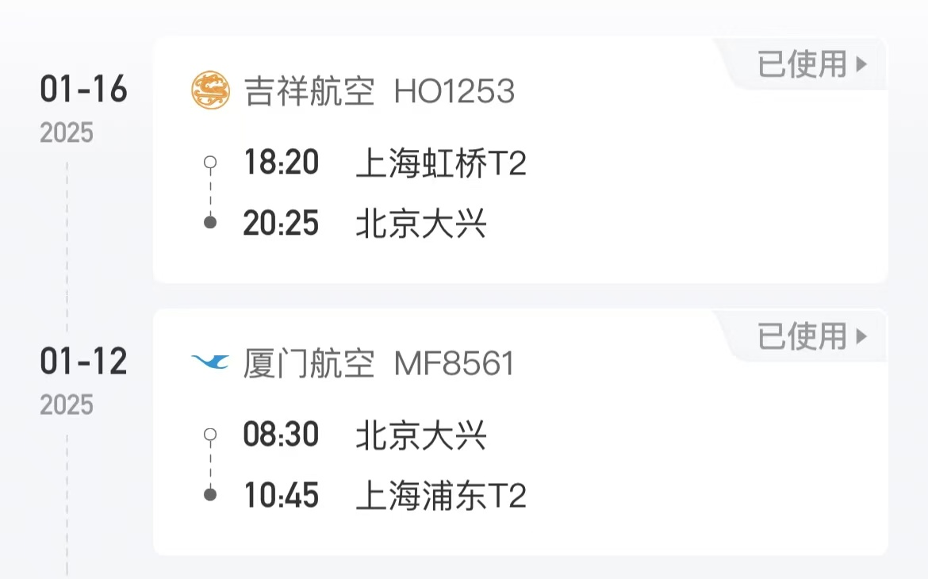
 |  | 姓名: |  | 易梦铃 |  | 职位: | 助理
 |  | 发生地: |  | 上海 |  | 部门: | 会奖6部
 |  | 发生日期: |  | 2025.1.12-1.16 |  | 报销日期: | 2025.1.17
 |  |  |  |  |  | 团号: | HMEA-250111-STY200
 |  |  |  |  |  |  |  |  |  | 、
 |  | 出差城市 | 出差起止日期 |  | 每天金额 | 天数 | 合计 | 备注
 | 1 | 北京 | 2025.1.12 |  | 200.00 | 1.00 | 200.00
 | 2 | 北京 | 2025.1.13-2025.1.16 |  | 100.00 | 4.00 | 400.00
 | 合计 |  |  |  |  | 5.00 | 600.00
 | 报销人: |  |  | 总监： | 合规: |  | 财务：

